关系图
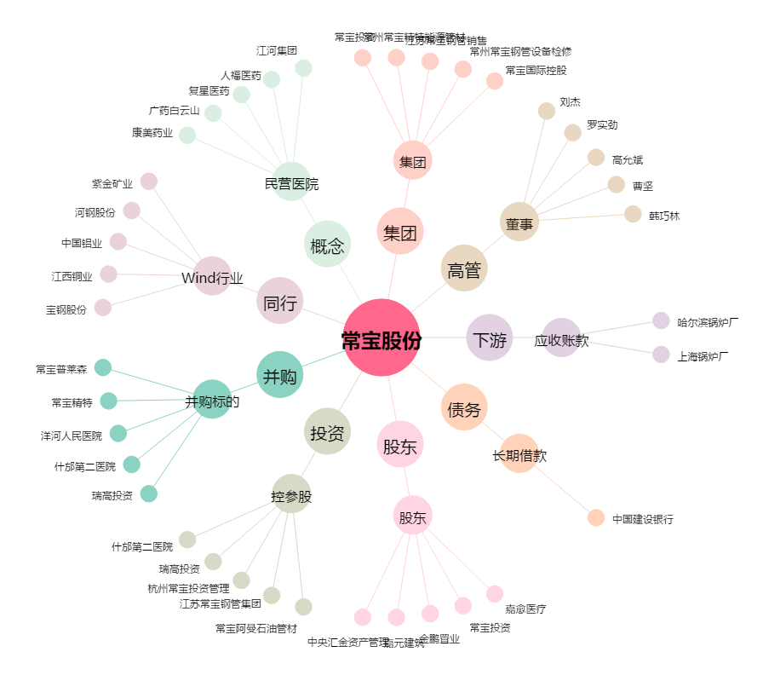
常宝股份[002478.SZ] - 关系概览图

